Arkusz1
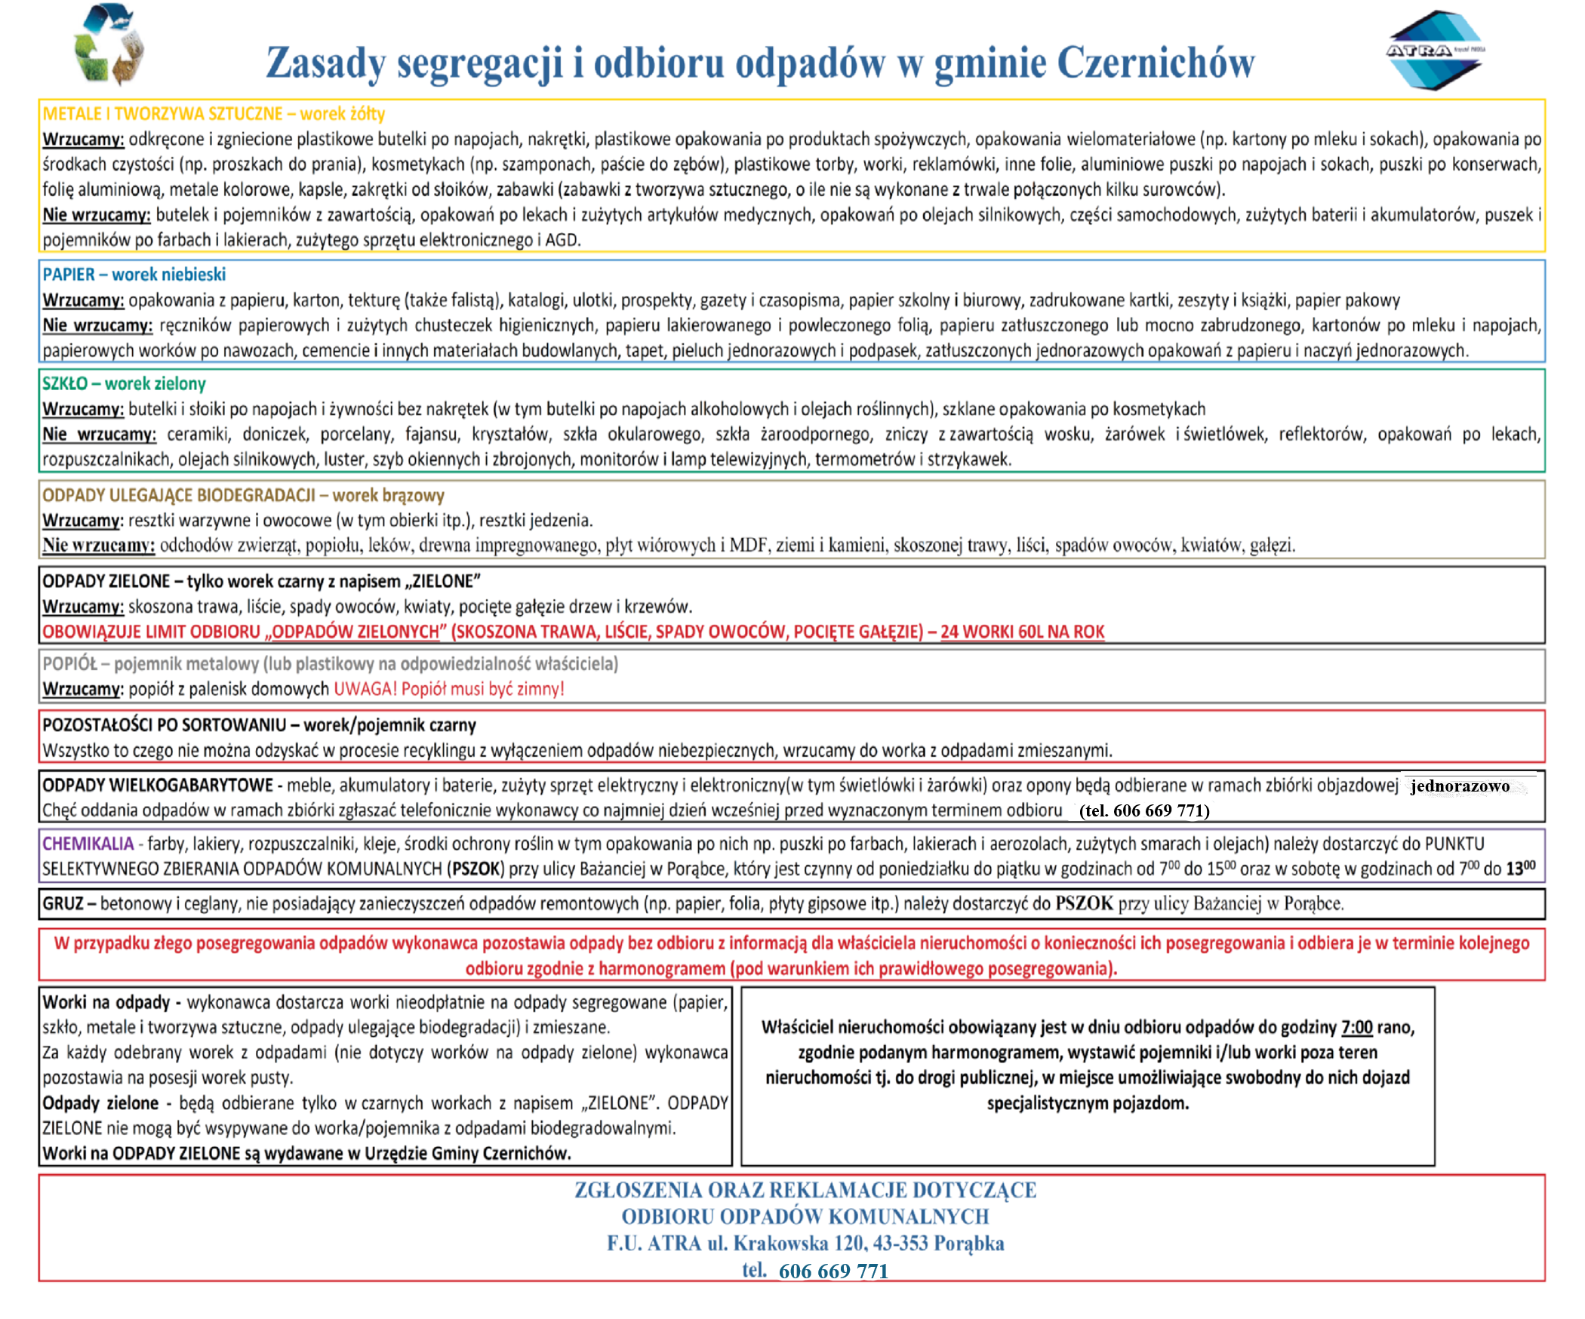
HARMONOGRAM ODBIORU ODPADÓW Z NIERUCHOMOŚCI NA TERENIE GMINY CZERNICHÓW – 2021 r.
 | Czernichów ul.: 11 Listopada, Boczna, Brzozowa, Czarnocie, Gielatów, Górska, Grabowa, Handlowa, Jana Pawła II, Kapalowiec, Kościelna, Leśna, Letniskowa, Łączna, Łąkowa, Myśliwska, Nad Potokiem, Objazdowa, Piekarska, Pochyła, Poprzeczna, Rolnicza, Roztoki, Sanitarna, Skośna, Słoneczna, Spacerowa, Stolarska, Strażacka, Stroma, Szkolna, Toczków, Turystyczna, Wędkarska, Widokowa, Żywiecka Tresna ul.: Barabaszów, Boczna, Borowa, Brzozowa, Bukowa, Gancarzy, Górska, Gwiezdna, Jesionowa, Jutrzenki, Kamienna, Kempingowa, Kościelec, Krajobrazowa, Krępli, Krucza, Księżycowa, Kwiatowa, Leśna, Letniskowa, Łączna, Majowa, Młodych, Nad Jeziorem, Nad Zaporą, Panoramy, Piękna, Plażowa, Pod Jabłonie, Pogodna, Polna, Prochocka, Rachwalska, Roztoki, Słoneczna, Spacerowa, Stroma, Szczytowa, Wąska, Wędkarska, Widokowa, Wodna, Wrzosowa, Żywiecka

 | I TERMIN |  |  |  |  |  |  |  |  |  |  |  |  | odpady segregowane, odpady komunalne ulegające biodegradacji, pozostałości po segregacji (zmieszane)
 | II TERMIN DLA NIERUCHOMOŚCI WYKORZYSTYWANYCH OKRESOWO |  |  |  |  |  |  |  |  |  |  |  |  | odpady segregowane, odpady komunalne ulegające biodegradacji, pozostałości po segregacji (zmieszane) – na zgłoszenie najpóźniej 3 dni przed wyznaczonym terminem, tel. 606-669-771
 | III TERMIN |  |  |  |  |  |  |  |  |  |  |  |  | Popiół
 | IV TERMIN |  |  |  |  |  |  |  |  |  |  |  |  | Popiół oraz odpady segregowane, odpady komunalne ulegające biodegradacji, pozostałości po segregacji (zmieszane)
 |  |  |  |  |  |  |  |  |  |  |  |  |  | GABARYTY 16-17 KWIECIEŃ CZERNICHÓW |  |  |  |  |  |  |  |  |  |  | GABARYTY 23-24 KWIECIEŃ TRESNA
Styczeń |  |  |  |  |  |  | Luty |  |  |  |  |  |  | Marzec |  |  |  |  |  |  | Kwiecień |  |  |  |  |  |  | Maj |  |  |  |  |  |  | Czerwiec
Pn | Wt | Śr | Cz | Pt | Sb | N | Pn | Wt | Śr | Cz | Pt | Sb | N | Pn | Wt | Śr | Cz | Pt | Sb | N | Pn | Wt | Śr | Cz | Pt | Sb | N | Pn | Wt | Śr | Cz | Pt | Sb | N | Pn | Wt | Śr | Cz | Pt | Sb | N
 |  |  |  | 1 | 2 | 3 | 1 | 2 | 3 | 4 | 5 | 6 | 7 | 1 | 2 | 3 | 4 | 5 | 6 | 7 |  |  |  | 1 | 2 | 3 | 4 |  |  |  |  |  | 1 | 2 |  | 1 | 2 | 3 | 4 | 5 | 6
4 | 5 | 6 | 7 | 8 | 9 | 10 | 8 | 9 | 10 | 11 | 12 | 13 | 14 | 8 | 9 | 10 | 11 | 12 | 13 | 14 | 5 | 6 | 7 | 8 | 9 | 10 | 11 | 3 | 4 | 5 | 6 | 7 | 8 | 9 | 7 | 8 | 9 | 10 | 11 | 12 | 13
11 | 12 | 13 | 14 | 15 | 16 | 17 | 15 | 16 | 17 | 18 | 19 | 20 | 21 | 15 | 16 | 17 | 18 | 19 | 20 | 21 | 12 | 13 | 14 | 15 | 16 | 17 | 18 | 10 | 11 | 12 | 13 | 14 | 15 | 16 | 14 | 15 | 16 | 17 | 18 | 19 | 20
18 | 19 | 20 | 21 | 22 | 23 | 24 | 22 | 23 | 24 | 25 | 26 | 27 | 28 | 22 | 23 | 24 | 25 | 26 | 27 | 28 | 19 | 20 | 21 | 22 | 23 | 24 | 25 | 17 | 18 | 19 | 20 | 21 | 22 | 23 | 21 | 22 | 23 | 24 | 25 | 26 | 27
25 | 26 | 27 | 28 | 29 | 30 | 31 |  |  |  |  |  |  |  | 29 | 30 | 31 |  |  |  |  | 26 | 27 | 28 | 29 | 30 |  |  | 24 | 25 | 26 | 27 | 28 | 29 | 30 | 28 | 29 | 30
 |  |  |  |  |  |  |  |  |  |  |  |  |  |  |  |  |  |  |  |  |  |  |  |  |  |  |  | 31
Lipiec |  |  |  |  |  |  | Sierpień |  |  |  |  |  |  | Wrzesień |  |  |  |  |  |  | Październik |  |  |  |  |  |  | Listopad |  |  |  |  |  |  | Grudzień
Pn | Wt | Śr | Cz | Pt | Sb | N | Pn | Wt | Śr | Cz | Pt | Sb | N | Pn | Wt | Śr | Cz | Pt | Sb | N | Pn | Wt | Śr | Cz | Pt | Sb | N | Pn | Wt | Śr | Cz | Pt | Sb | N | Pn | Wt | Śr | Cz | Pt | Sb | N
 |  |  | 1 | 2 | 3 | 4 |  |  |  |  |  |  | 1 |  |  | 1 | 2 | 3 | 4 | 5 |  |  |  |  | 1 | 2 | 3 | 1 | 2 | 3 | 4 | 5 | 6 | 7 |  |  | 1 | 2 | 3 | 4 | 5
5 | 6 | 7 | 8 | 9 | 10 | 11 | 2 | 3 | 4 | 5 | 6 | 7 | 8 | 6 | 7 | 8 | 9 | 10 | 11 | 12 | 4 | 5 | 6 | 7 | 8 | 9 | 10 | 8 | 9 | 10 | 11 | 12 | 13 | 14 | 6 | 7 | 8 | 9 | 10 | 11 | 12
12 | 13 | 14 | 15 | 16 | 17 | 18 | 9 | 10 | 11 | 12 | 13 | 14 | 15 | 13 | 14 | 15 | 16 | 17 | 18 | 19 | 11 | 12 | 13 | 14 | 15 | 16 | 17 | 15 | 16 | 17 | 18 | 19 | 20 | 21 | 13 | 14 | 15 | 16 | 17 | 18 | 19
19 | 20 | 21 | 22 | 23 | 24 | 25 | 16 | 17 | 18 | 19 | 20 | 21 | 22 | 20 | 21 | 22 | 23 | 24 | 25 | 26 | 18 | 19 | 20 | 21 | 22 | 23 | 24 | 22 | 23 | 24 | 25 | 26 | 27 | 28 | 20 | 21 | 22 | 23 | 24 | 25 | 26
26 | 27 | 28 | 29 | 30 | 31 |  | 23 | 24 | 25 | 26 | 27 | 28 | 29 | 27 | 28 | 29 | 30 |  |  |  | 25 | 26 | 27 | 28 | 29 | 30 | 31 | 29 | 30 |  |  |  |  |  | 27 | 28 | 29 | 30 | 31
 |  |  |  |  |  |  | 30 | 31
 | POPIÓŁ w miesiącach styczeń-luty-marzec-kwiecień tak jak odpady
 | Terminy płatności kwartalnych: I – do 15 lutego; II – do 30 kwietnia; III – do 15 lipca; IV – do 31 października. Termin płatności rocznego ryczałtu: do 31 maja – za cały rok z góry.

